Баг-репорты
№ | Title |  | Precondition | Steps to reproduce | Actual result | Expected result | Attachments
 | Заголовок (правило что? где? когда?), например Не отображается кнопка "Войти" на странице регистрации при переходе с карточки товара |  | Как подготовить систему для выполнения шагов, если нет предусловия, оставляем пустым | 1. Шаги - глаголы (Открыть,перейти, нажать..) | То, что видим по факту | То, что ожидаем увидеть | ссылка на скриншот, логи...
 |  |  |  | 2.
 |  |  |  | 3.
 | Severity | trivial, minor, major, critical, blocker | Environment | 4.
 | Status | open, close, ... | Chrome 104.5.3, Windows 10 x64 | 5.
№ | Title |  | Precondition | Steps to reproduce | Actual result | Expected result | Attachments
1 | В Additional info, в строке Full name отсутствует ограничение на ввод большого количества символов. |  | Находимся в профиле пользователя | 1. Нажать на карандаш с права, снизу от аватара | Имя принимает неограниченное количество символов. | Корректное отображение имени , в соответствии с макетом
 |  |  |  | 2. Ввести более 150 символов

 | Severity | major
 | Status | open
№ | Title |  | Precondition | Steps to reproduce | Actual result | Expected result | Attachments
2 | Имя поста выходит за границы рамки |  | Находимся в профиле пользователя | 1. Нажать на карандаш с права в конце строки поста | Имя принимает неограниченное количество символов. | Корректное отображение имени , в соответствии с макетом | 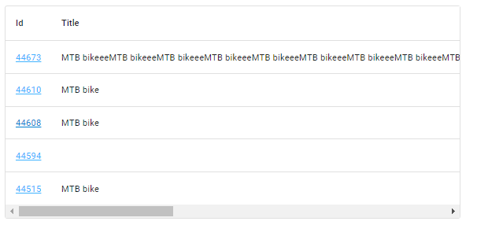
 |  |  |  | 2. Ввести более 150 символов

 | Severity | major | Environment
 | Status | open | Chrome , Windows 10 x64
№ | Title |  | Precondition | Steps to reproduce | Actual result | Expected result | Attachments
3 | Отсутствует оповещение пользователя об отсутствии интернета. |  | 1. Находимся в профиле пользователя 2.Отключенный интернет | Нажать на кнопку редактирования профиля | Открывается окно редактирования данных пользователя. В Dev Tools в консоли отображается ошибка отсутствия интернета. | Появление алерта об отсутствии интернета. | 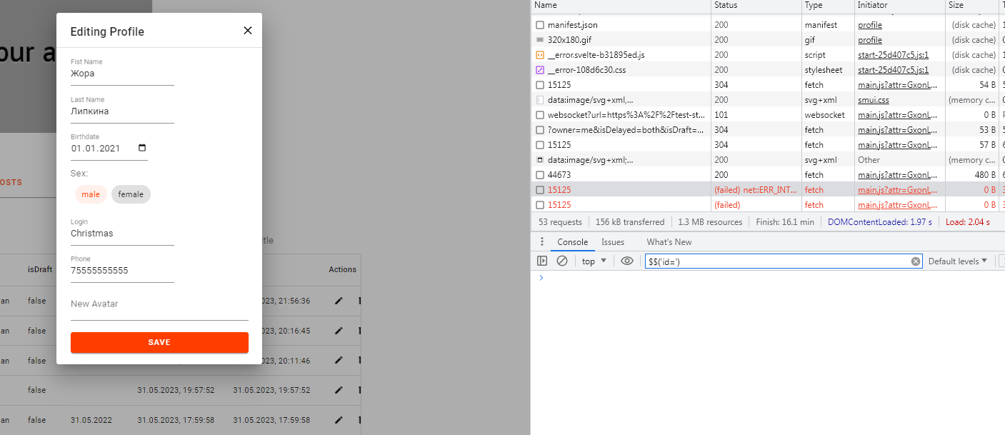

 | Severity | critical | Environment
 | Status | open | Chrome , Windows 10 x64

